关系图
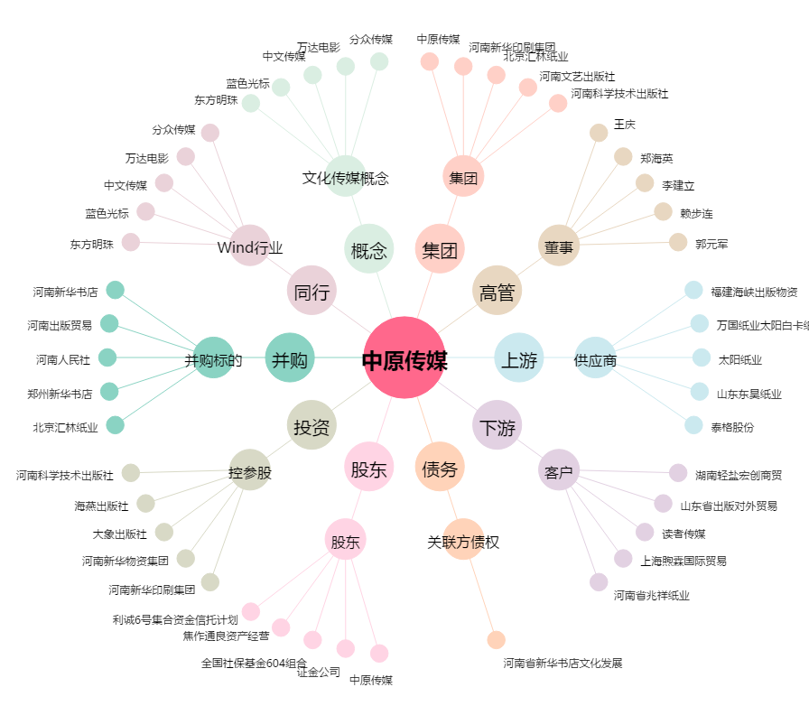
中原传媒[000719.SZ] - 关系概览图

